調査地点図
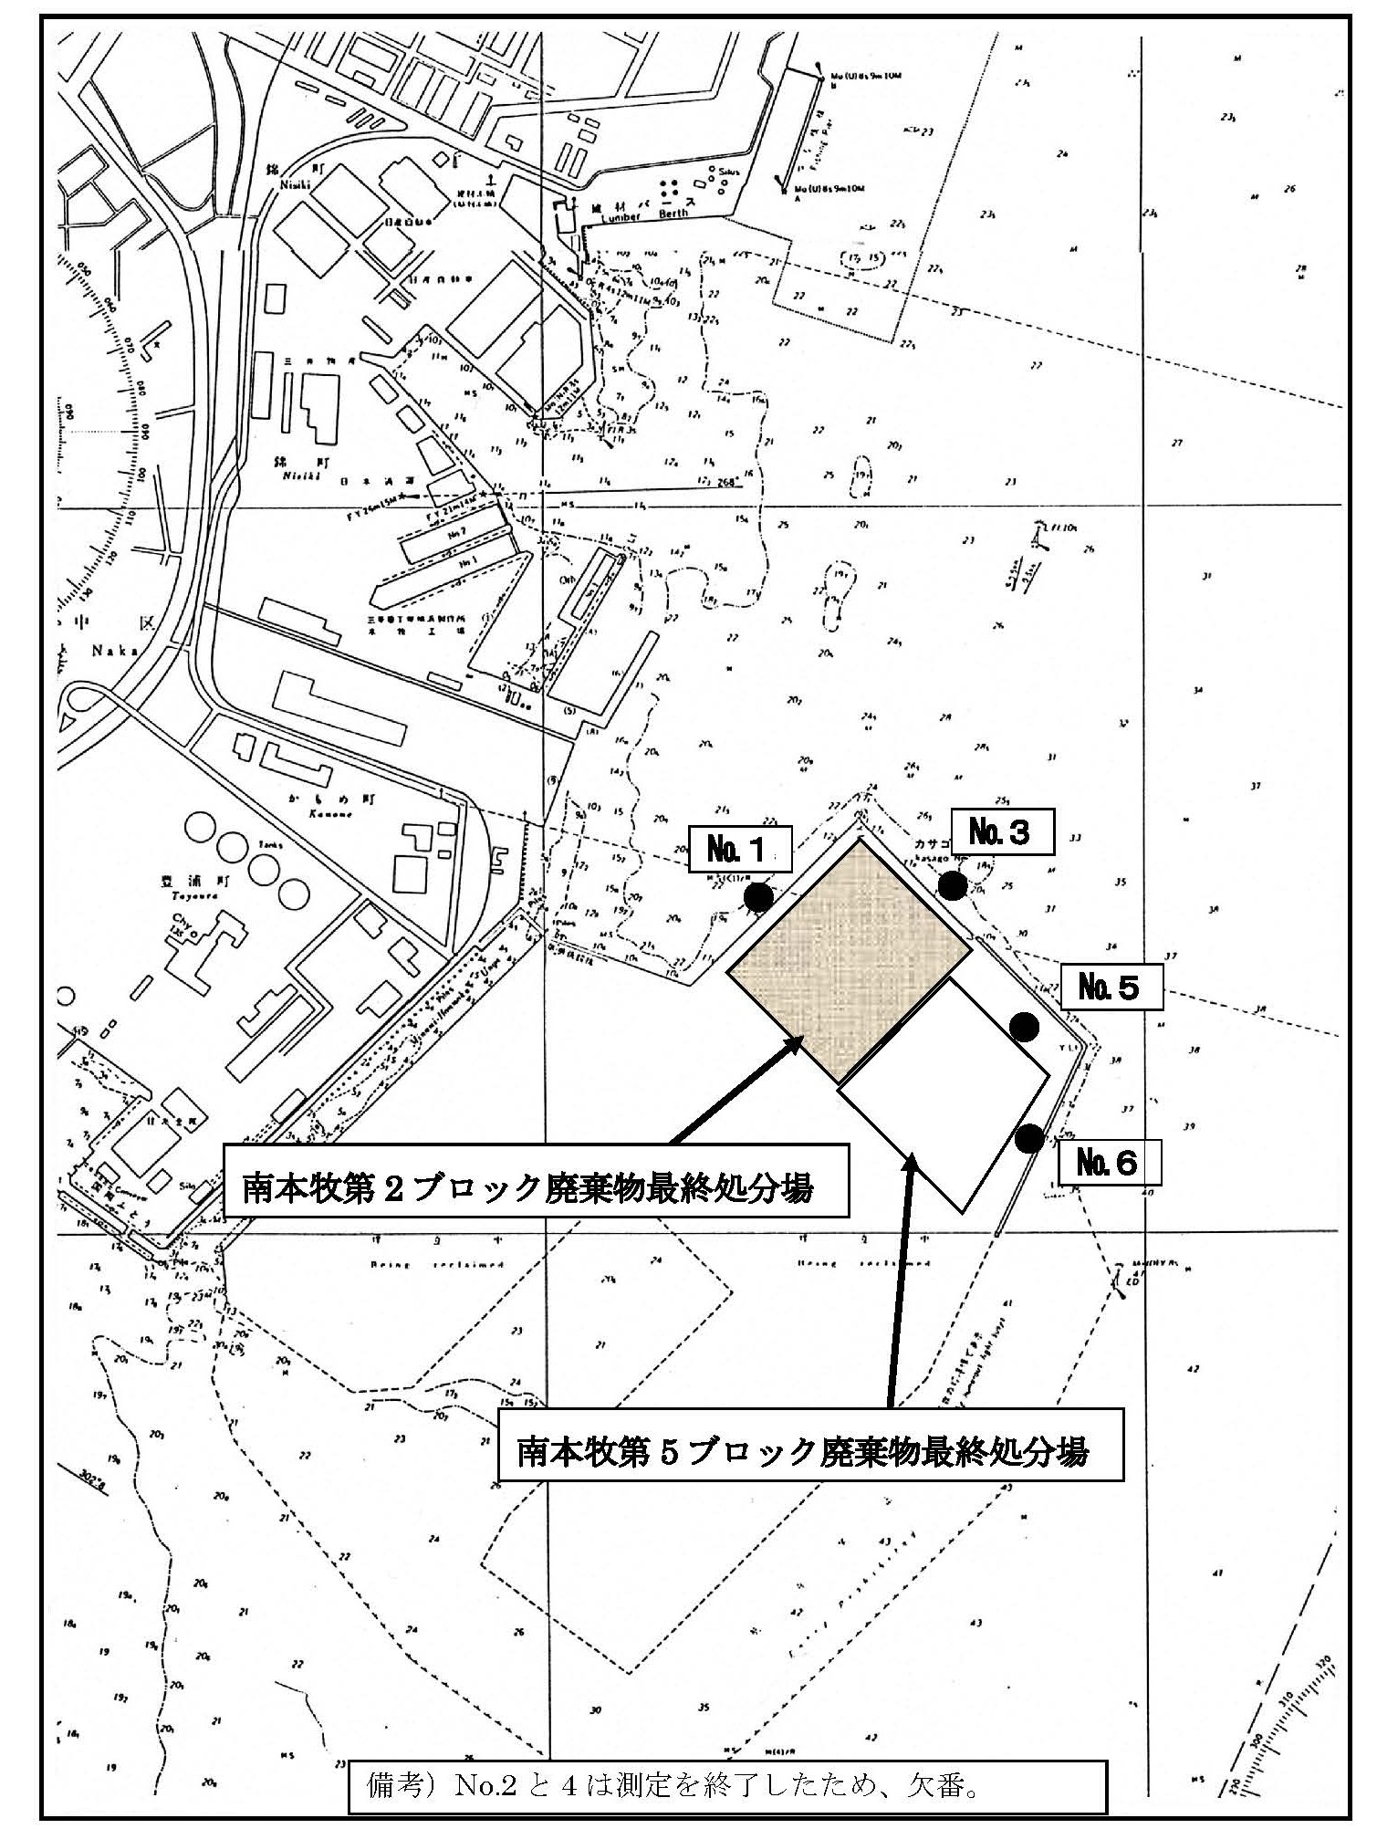

備考： | 周縁水域調査地点No.5及びNo.6は、遮水護岸と外周護岸の中間水域を調査。

